상품제안서
살균소독티슈 10매 의약외품 | 상품코드: S10827

 |  |  |  |  |  |  | 02-713-8555 | www.synergygift.co.kr
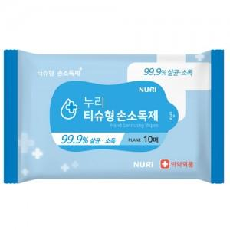

【상세/제작정보】 | 살균 99.9% 식약처허가의약외품 살균소독 티슈

【인쇄/포장옵션】 | 스티커 / 포장불가능

【공급단가】 | 수량 | 1,000~ | 2,000~ | 3,000~ | 5,000~ | 10,000~
*VAT별도 | 단가 | 360원 | 350원 | 330원 | 320원 | 310원

【상품 URL】 | https://www.synergygift.co.kr:443/src/goods_detail.php?gdno=18104

